List1
Příloha č. 1i - Technická specifikace - AF - laboratorní stoličky
VÝPIS TYPIZOVANÉHO NÁBYTKU
OZNAČENÍ | NÁZEV VÝROBKU | POPIS VÝROBKU | ROZMĚRY (šířka x výška x hloubka) v mm | MÍSTNOST | POČET KS CELKEM | cena v Kč bez DPH/ks (s montáží a dopravou) | cena v Kč bez DPH celkem za položku
1 | laboratorní stolička | Laboratorní stolička bez opěráku a bez područek se sedákem z černého polyuretanu. Plynový píst vysoký pro výšku sedu 45-64cm. Aretační kruh pro opření nohou. Pětiramenný plastový kříž. Plastové kluzáky. Nosnost min. 100kg, cena za kus max. 2.500,- Kč bez DPH | šířka sedáku 350 x výška 450 - 640, průměr kříže 600 vše +/- 40 mm |  | 121 |  | 0.00 Kč | 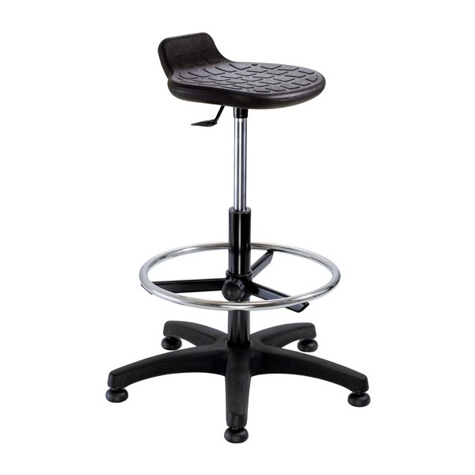
 | celková cena za část 8 - AF - laboratorní stoličky |  |  |  |  |  | - Kč

